(1)
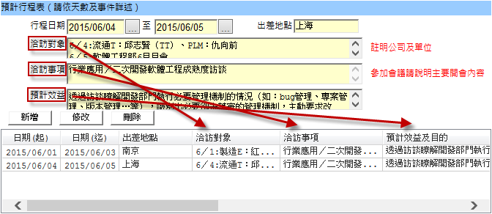
通則 | 所有表單畫面樣式需相同

正向細則 |  | 負向細則
1 | 上下控制項之間距必須一致為Npx
2 | 同一行，高度相同讓Label與Edit會水平置中
3 | 表單功能鍵需圖字一併呈現，表單內容鍵僅以文字呈現
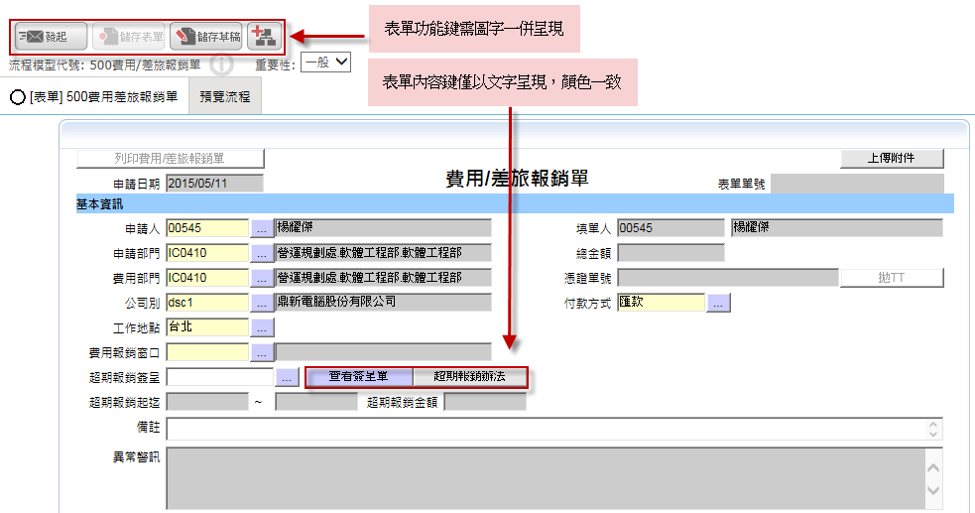

4 | 佈局一致：標題列、單頭、單頭小計、單身Grid、單身小計、規範說明(B)、外接查詢(B)、附件上傳(B)、列印(B)
 | %%建立Pattern
5 | 佈局以兩欄、三欄為主

6 | 流程主旨的設定：【表單名稱】為開頭，表單單號放最後面，中間以。區隔

7 | 欄位label和Grid Title要一致，且無錯字

(2)
通則 | 簡潔的表單佈局(含表單列印結果)

正向細則 |  | 負向細則
1 | 欄位從上到下，從左到右。 | 1 | 所有欄位元控制項不允許遮擋，包括Catpion控制項和內容控制項。
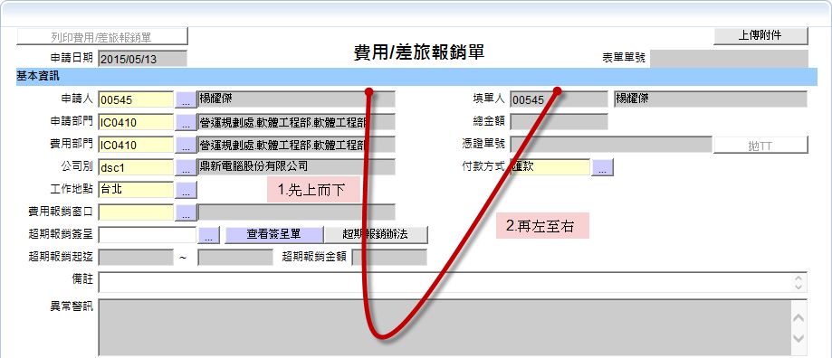
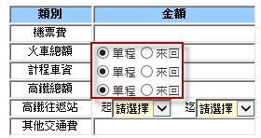

 |  | 2 | 畫面設計避免出現橫、縱向捲軸
 |  | 3 | 畫面下方，不可有超過50px的空白
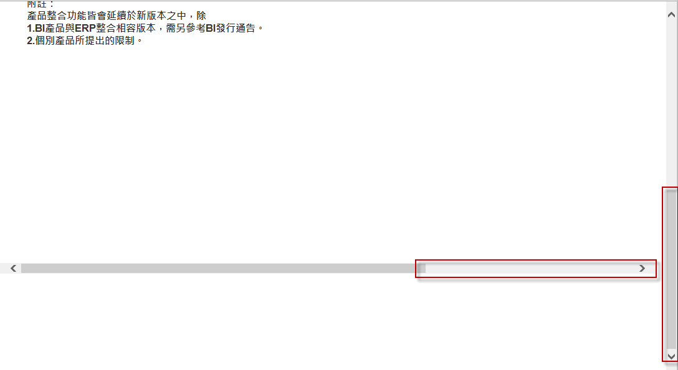

2 | 常用重要欄位在前，欄位數量儘量精簡
3 | 唯讀(DISPLAY ONLY)的欄位排列位置儘量靠(右)後
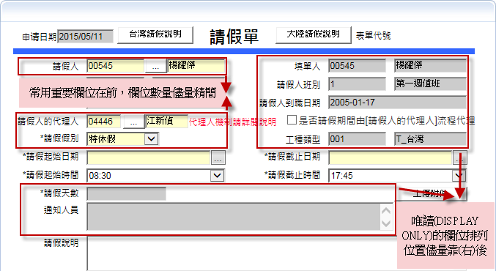

 |  | 4 | 呈現的內容不可簡繁混雜
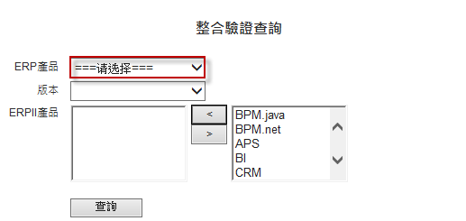

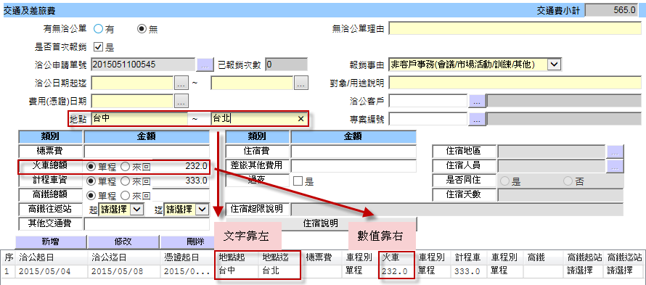
4 | 內容控制項顯示：數字靠右/文字靠左；百分比欄位顯示%。

 |  | 5 | 控制項的條件格式儘量使用ReadOnly，而不是Disable
 |  |  | (radiobutton灰色，但字應為黑色)
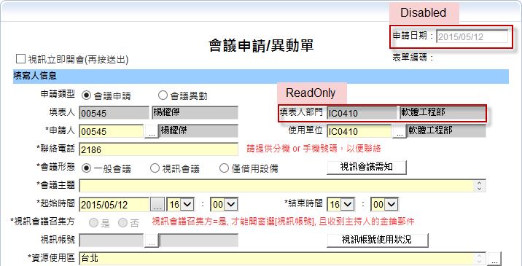

5 | 編輯時，以錄入先後順序跳動Tab
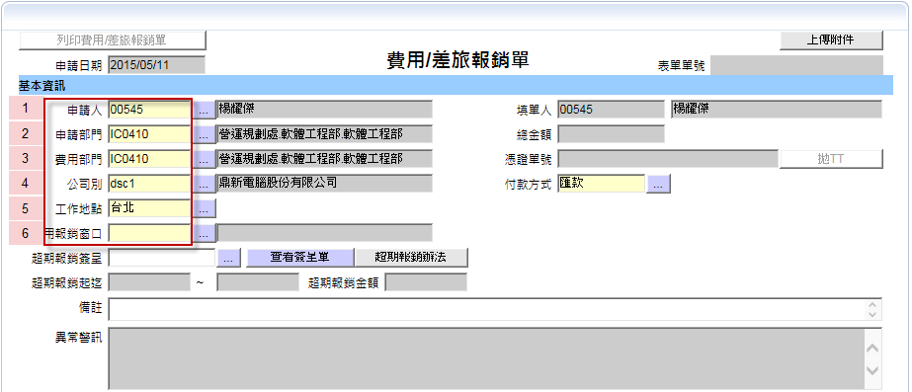

6 | CheckBox說明一律於左方以Label對齊呈現，或置於右方連接於CheckBox之後
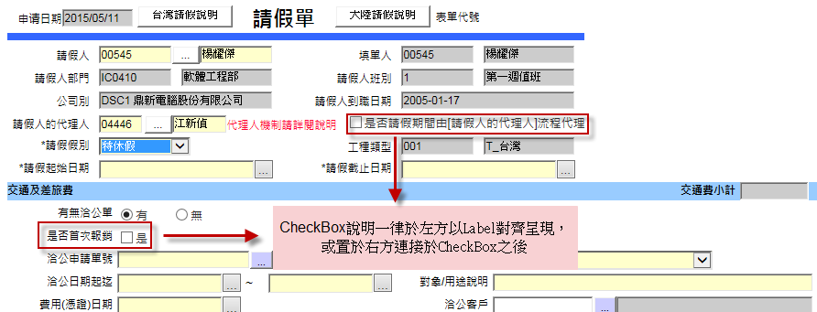

7 | 控制項右方邊界需垂直對齊
8 | 同一列不同行，Label （右對齊）和Edit（左對齊）控制項左右距離一致。

9 | 不常異動的資訊放在其他的頁籤

(3)
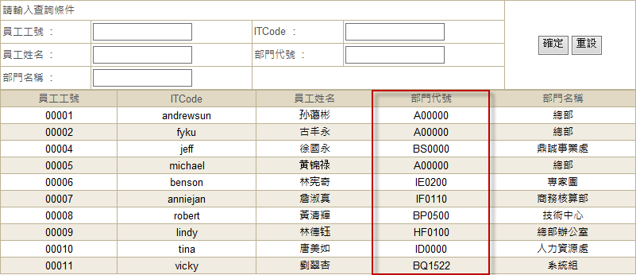
通則 | 準確的訊息

正向細則 |  | 負向細則
1 | 文字描述需以使用者角度確認是否理解 | 1 | 不需出現開發人員需要但操作者不需要的資訊
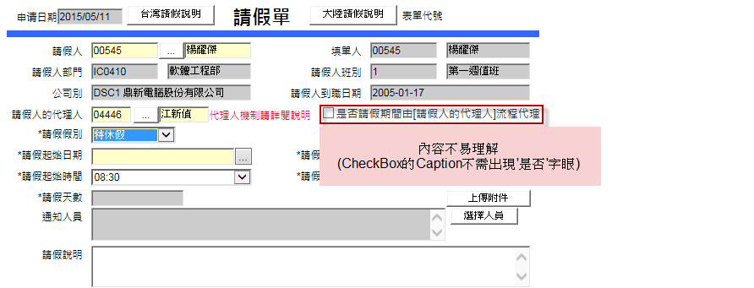

2 | 表格要始終有列標題，不論是否有資料

3 | Caption的用字盡量精簡
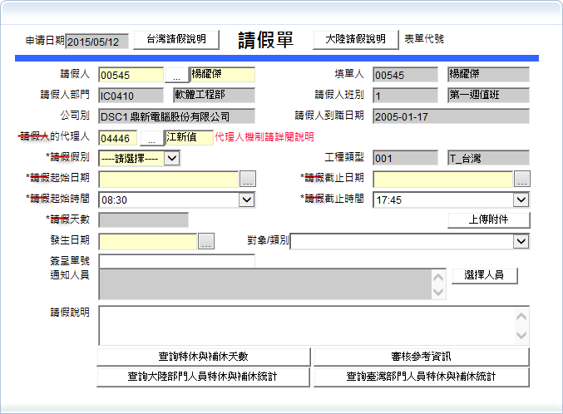

4 | 開窗的欄位數量要儘量少

(7)
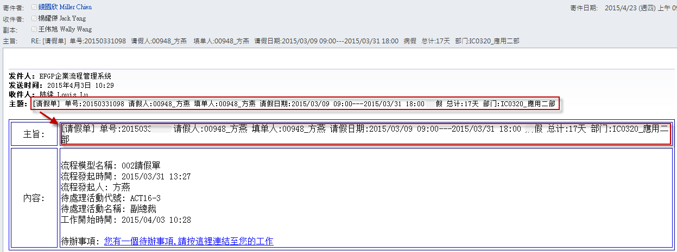
通則 | 簡約原則、重點為主，主要讓收件者看到內容，可以做為簽核之前的參考依據

正向細則 |  | 負向細則
1 | 內容需出現之前的關卡的簽核意見 | 1 | 不出現重覆的信息

